Exercicio 3
Distribuição de frequências das observações dos tempos de chegada |  |  |  |  |  |  |  | Distribuição de frequências das observações dos tempos de seriço
Classes | Ponto Médio(xi) | Observações | Frequência Acumulada | Intervalos de Valores |  |  |  | Classes | Ponto Médio(xi) | Observações | Frequência Acumulada | Intervalos de Valores
0 --> 3,6 | 1.8 | 57 | 0.57 | [0,01: 0,36] |  |  |  | 0 --> 5,8 | 2.9 | 90 | 0.9 | [0,01: 0,9]
3,6 --> 5,8 | 4.7 | 25 | 0.82 | [0,37: 0,82] |  |  |  | 5,8 --> 7,2 | 6.5 | 1 | 0.91 | [0,91: 0,91]
5,8 --> 7,2 | 6.5 | 4 | 0.86 | [0,83: 0,86] |  |  |  | 7,2 --> 9,3 | 8.25 | 6 | 0.97 | [0,92: 0,97]
7,2 --> 9,3 | 8.25 | 4 | 0.9 | [0,87: 0,90] |  |  |  | 9,3 --> 18,92 | 14.11 | 3 | 1 | [0,98: 0,00]
9,3 --> 11 | 10.15 | 6 | 0.96 | [0,91: 0,96]
11 --> 13,27 | 12.14 | 3 | 0.99 | [0,97: 0,99]
13,27 --> 14,24 | 13.76 | 1 | 1 | [0,00]

Tabela 1 com NA's |  |  |  |  |  |  |  | Tabela 1 com NA's
1 | 0.98 | 12.4 |  |  |  |  |  | 1 | 0.98 | 14.11
2 | 0.59 | 4.7 |  |  |  |  |  | 2 | 0.87 | 2.9
3 | 0.21 | 1.8 |  |  |  |  |  | 3 | 0.82 | 2.9
4 | 0.73 | 4.7 |  |  |  |  |  | 4 | 0.48 | 2.9
5 | 0.69 | 4.7 |  |  |  |  |  | 5 | 0.08 | 2.9
6 | 0.87 | 8.25 |  |  |  |  |  | 6 | 0.68 | 2.9
7 | 0.95 | 10.15 |  |  |  |  |  | 7 | 0.8 | 2.9
8 | 0.5 | 4.7 |  |  |  |  |  | 8 | 0.02 | 2.9
9 | 0.17 | 1.8 |  |  |  |  |  | 9 | 0.37 | 2.9
10 | 0.07 | 1.8 |  |  |  |  |  | 10 | 0.01 | 2.9
11 | 0.82 | 4.7 |  |  |  |  |  | 11 | 0.59 | 2.9
12 | 0.68 | 4.7 |  |  |  |  |  | 12 | 0.95 | 8.25
13 | 0.07 | 1.8 |  |  |  |  |  | 13 | 0.68 | 2.9
14 | 0.98 | 12.4 |  |  |  |  |  | 14 | 0.26 | 2.9
15 | 0.4 | 1.8 |  |  |  |  |  | 15 | 0.52 | 2.9
16 | 0.48 | 4.7 |  |  |  |  |  | 16 | 0.28 | 2.9
17 | 0.26 | 1.8 |  |  |  |  |  | 17 | 0 | 14.11
18 | 0.23 | 1.8 |  |  |  |  |  | 18 | 0.27 | 2.9
19 | 0.66 | 4.7 |  |  |  |  |  | 19 | 0.07 | 2.9
20 | 0.84 | 6.5 |  |  |  |  |  | 20 | 0.06 | 2.9

cliente | TEC | Tempo de chegada no relógio | Tempo de serviço | Tempo de inicío de serviço no relogio | Tempo cleintes na fila | Tempo final do serviço relógio | Tempo do clinte no sistema | Tempo livre do operador |  |  | Tempo médio de espera na fila | Probabilidade de um cliente esperar na fila | Probabilidade do operador livre | Tempo médio de serviço | Tempo médio despendido no sistema
1 | 12.4 | 12.4 | 14.11 | 12.4 | 0 | 26.51 | 14.11 | 12.4 |  |  | 4.12 | 70.00 | 0.23 | 4.29 | 8.41
2 | 4.7 | 17.1 | 2.9 | 26.51 | 9.41 | 29.41 | 12.31 | 0
3 | 1.8 | 18.9 | 2.9 | 29.41 | 10.51 | 32.31 | 13.41 | 0 |  |  | (min) | % | % | (min) | (min)
4 | 4.7 | 23.6 | 2.9 | 32.31 | 8.71 | 35.21 | 11.61 | 0
5 | 4.7 | 28.3 | 2.9 | 35.21 | 6.91 | 38.11 | 9.81 | 0
6 | 8.25 | 36.55 | 2.9 | 38.11 | 1.56 | 41.01 | 4.46 | 0
7 | 10.15 | 46.7 | 2.9 | 46.7 | 0 | 49.6 | 2.9 | 5.69
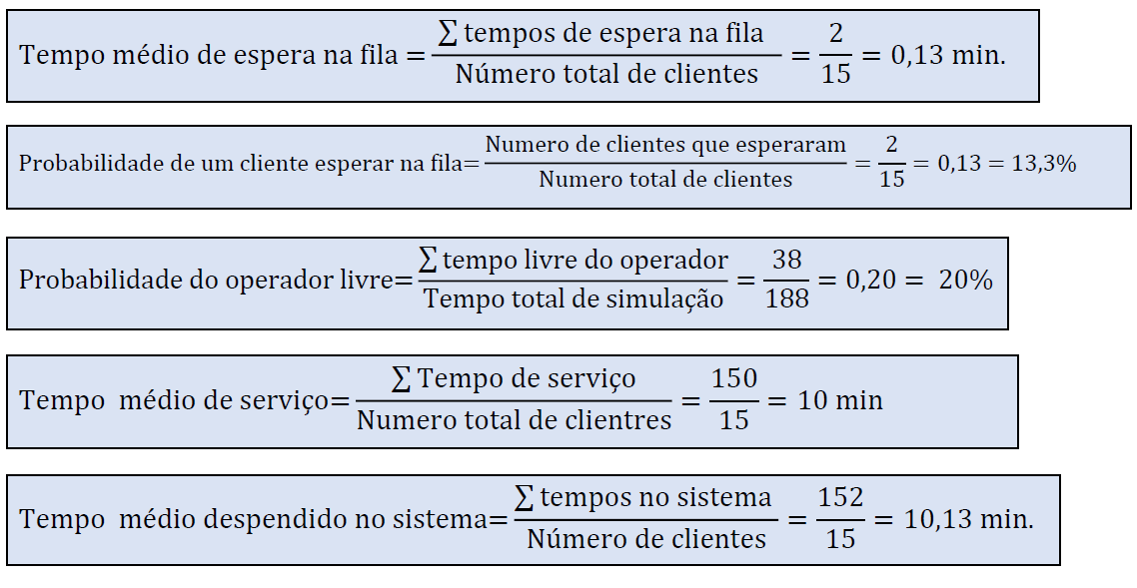
8 | 4.7 | 51.4 | 2.9 | 51.4 | 0 | 54.3 | 2.9 | 1.8
9 | 1.8 | 53.2 | 2.9 | 54.3 | 1.1 | 57.2 | 4 | 0
10 | 1.8 | 55 | 2.9 | 57.2 | 2.2 | 60.1 | 5.1 | 0
11 | 4.7 | 59.7 | 2.9 | 60.1 | 0.4 | 63 | 3.3 | 0
12 | 4.7 | 64.4 | 8.25 | 64.4 | 0 | 72.65 | 8.25 | 1.4
13 | 1.8 | 66.2 | 2.9 | 72.65 | 6.45 | 75.55 | 9.35 | 0
14 | 12.4 | 78.6 | 2.9 | 78.6 | 0 | 81.5 | 2.9 | 3.05
15 | 1.8 | 80.4 | 2.9 | 81.5 | 1.1 | 84.4 | 4 | 0
16 | 4.7 | 85.1 | 2.9 | 85.1 | 0 | 88 | 2.9 | 0.7
17 | 1.8 | 86.9 | 14.11 | 88 | 1.1 | 102.11 | 15.21 | 0
18 | 1.8 | 88.7 | 2.9 | 102.11 | 13.41 | 105.01 | 16.31 | 0
19 | 4.7 | 93.4 | 2.9 | 105.01 | 11.61 | 107.91 | 14.51 | 0
20 | 6.5 | 99.9 | 2.9 | 107.91 | 8.01 | 110.81 | 10.91 | 0
 |  |  | 85.77 |  | 82.48 |  | 168.25 | 25.04

